Data
Holdbarhet av |  | P-LCR% i kjøleskap

Tillatt bias | 5.5 | %, og tillatt totalfeil |  | 11.1 | %

0 | 30.6 | 24.8 | 24.2 | 38.4 | 43.4 | 22.6 | 19.3 | 25.7 | 45.1 | 20.9 | 16.1 | 20.4
12 | 37.6 | 32.9 | 30.6 | 46.5 | 45.9 | 28.7 | 24.1 | 33.7 | 48.3 | 21.9 | 19.7 | 23.6
24 | 36.9 | 34.4 | 32.7 | 46.3 | 47.4 | 28 | 23.8 | 33.4 | 49.1 | 25.2 | 22.4 | 24.5
36 | 37.7 | 34.2 | 31.5 | 47 | 46.4 | 29.4 | 26.6 | 35.9 | 47.9 | 24.9 | 23.8 | 25.3
48 | 40.5 | 36.8 | 33.7 | 48.8 | 47.2 | 30.9 | 27.5 | 36.9 | 54.5 | 25.2 | 25.2 | 25.9
60 | 41.7 | 36.5 | 33.4 | 48.1 | 46.6 | 30.6 | 28.5 | 37.7 | 53.8 | 24.8 | 25.1 | 25.2
72 | 42.2 | 39.6 | 35.5 | 49.2 | 49.7 | 32.9 | 28.9 | 38.2 | 54.7 | 24.7 | 24.6 | 25.1
84 |  |  |  |  |  |  |  |  |  | 26.7 | 25.2 | 26.5
 | Tid 0 | Tid 1 | Tid 2 | Tid 3 | Tid 4 | Tid 5 | Tid 6 | Tid 7 | Tid 8
Timer | 0 | 12 | 24 | 36 | 48 | 60 | 72 | 84
Prøve nr | Målte verdier
1 | 30.6 | 37.6 | 36.9 | 37.7 | 40.5 | 41.7 | 42.2
2 | 24.8 | 32.9 | 34.4 | 34.2 | 36.8 | 36.5 | 39.6
3 | 24.2 | 30.6 | 32.7 | 31.5 | 33.7 | 33.4 | 35.5
4 | 38.4 | 46.5 | 46.3 | 47 | 48.8 | 48.1 | 49.2
5 | 43.4 | 45.9 | 47.4 | 46.4 | 47.2 | 46.6 | 49.7
6 | 22.6 | 28.7 | 28 | 29.4 | 30.9 | 30.6 | 32.9
7 | 19.3 | 24.1 | 23.8 | 26.6 | 27.5 | 28.5 | 28.9
8 | 25.7 | 33.7 | 33.4 | 35.9 | 36.9 | 37.7 | 38.2
9 |  | ---- | ---- | 59.4 | ---- | 58.2 | 58.8 |  |  |  | Stjerne på pasient nr 9. Aggregater?
10 | 45.1 | 48.3 | 49.1 | 47.9 | 54.5 | 53.8 | 54.7
11 | 20.9 | 21.9 | 25.2 | 24.9 | 25.2 | 24.8 | 24.7 | 26.7
12 | 16.1 | 19.7 | 22.4 | 23.8 | 25.2 | 25.1 | 24.6 | 25.2
13 | 20.4 | 23.6 | 24.5 | 25.3 | 25.9 | 25.2 | 25.1 | 26.5
14 | 29.6 | 32.8 | 35.2 | 35.5 | 36.5 | 35.1 | 34.3 | 36.2
15 | 37 | 42.5 | 45.1 | 45.1 | 46.1 | 46.1 | 48.2 | 46.8
16 | 30.7 | 40.9 | 43.1 | 43.7 | 43.5 | 43.1 | 44.3 | 44.7
17 | 33.2 | 36.8 | 38.3 | 38.2 | 40.2 | 39.2 | 40.7 | 39.7
18 | 24.2 | 32.2 | 35.1 | 34.1 | 35.1 | 34.6 | 35.3 | 35.3
19 | 30.1 | 36.5 | 35.8 | 35.3 | 37.9 | 40.3 | 38.6
20 | 21.5 | 23.8 | 23.6 | 23.7 | 25 | 24.5 | 25 | 24.2
21
22
23
24
25
26
27
28
29
30
31
32
33 |  |  |  |  |  |  |  |  |  | Figur 1. Hver linje representerer måleverdiene for en enkelt prøve.
34
35
36
37
38
39
40
41
42
43
44
45
46
47
48
49
50

 | Prosent (blå tall er større enn tillatt totalfeil)

0 | 100.00 | 100.00 | 100.00 | 100.00 | 100.00 | 100.00 | 100.00 | 100.00 | 0.00 | 100.00 | 100.00 | 100.00
12 | 122.88 | 132.66 | 126.45 | 121.09 |  | 126.99 | 124.87 | 131.13 | 0.00 | 107.10 | 104.78 | 122.36
24 | 120.59 | 138.71 | 135.12 | 120.57 | 109.22 | 123.89 | 123.32 | 129.96 | 0.00 | 108.87 | 120.57 | 139.13
36 | 123.20 | 137.90 | 130.17 | 122.40 | 106.91 | 130.09 | 137.82 | 139.69 | 0.00 | 106.21 | 119.14 | 147.83
48 | 132.35 | 148.39 | 139.26 | 127.08 | 108.76 | 136.73 | 142.49 | 143.58 | 0.00 | 120.84 | 120.57 | 156.52
60 | 136.27 | 147.18 | 138.02 | 125.26 | 107.37 | 135.40 | 147.67 | 146.69 | 0.00 | 119.29 | 118.66 | 155.90
72 | 137.91 | 159.68 | 146.69 | 128.13 | 114.52 | 145.58 | 149.74 | 148.64 | 0.00 | 121.29 | 118.18 | 152.80
84 | 0.00 | 0.00 | 0.00 | 0.00 | 0.00 | 0.00 | 0.00 | 0.00 | 0.00 | 0.00 | 127.75 | 156.52
 | 0.00 | 0.00 | 0.00 | 0.00 | 0.00 | 0.00 | 0.00 | 0.00 | 0.00 | 0.00 | 0.00 | 0.00
Prøve nr | Tid 0 | Tid 1 | Tid 2 | Tid 3 | Tid 4 | Tid 5 | Tid 6 | Tid 7 | Tid 8
1 | 100.00 | 122.88 | 120.59 | 123.20 | 132.35 | 136.27 | 137.91
2 | 100.00 | 132.66 | 138.71 | 137.90 | 148.39 | 147.18 | 159.68
3 | 100.00 | 126.45 | 135.12 | 130.17 | 139.26 | 138.02 | 146.69
4 | 100.00 | 121.09 | 120.57 | 122.40 | 127.08 | 125.26 | 128.13
5 | 100.00 |  | 109.22 | 106.91 | 108.76 | 107.37 | 114.52
6 | 100.00 | 126.99 | 123.89 | 130.09 | 136.73 | 135.40 | 145.58
7 | 100.00 | 124.87 | 123.32 | 137.82 | 142.49 | 147.67 | 149.74
8 | 100.00 | 131.13 | 129.96 | 139.69 | 143.58 | 146.69 | 148.64
9
10 | 100.00 | 107.10 | 108.87 | 106.21 | 120.84 | 119.29 | 121.29
11 | 100.00 | 104.78 | 120.57 | 119.14 | 120.57 | 118.66 | 118.18 | 127.75
12 | 100.00 | 122.36 | 139.13 | 147.83 | 156.52 | 155.90 | 152.80 | 156.52
13 | 100.00 | 115.69 | 120.10 | 124.02 | 126.96 | 123.53 | 123.04 | 129.90
14 | 100.00 | 110.81 | 118.92 | 119.93 | 123.31 | 118.58 | 115.88 | 122.30
15 | 100.00 | 114.86 | 121.89 | 121.89 | 124.59 | 124.59 | 130.27 | 126.49
16 | 100.00 | 133.22 | 140.39 | 142.35 | 141.69 | 140.39 | 144.30 | 145.60
17 | 100.00 | 110.84 | 115.36 | 115.06 | 121.08 | 118.07 | 122.59 | 119.58
18 | 100.00 | 133.06 | 145.04 | 140.91 | 145.04 | 142.98 | 145.87 | 145.87
19 | 100.00 | 121.26 | 118.94 | 117.28 | 125.91 | 133.89 | 128.24
20 | 100.00 | 110.70 | 109.77 | 110.23 | 116.28 | 113.95 | 116.28 | 112.56
21
22
23
24
25
26
27
28
29
30
31
32
33
34
35
36
37
38
39 |  |  |  |  |  |  |  |  |  | Figur 2. De røde punktene viser gjennomsnitt for hvert tidspunkt, i prosent av utgangsverdi. De lottrette intervallene er 90% konfidensintervall for gjennomsnittene, og området mellom de røde linjene er tillatt bias. De blå punktene markerer enkeltverdier i prosent av utgangsverdi, og området mellom de blå linjene er tillatt totalfeil.
40
41
42
43
44
45
46
47
48
49
50
Mean | 100.00 | 120.60 | 124.23 | 125.95 | 131.65 | 131.25 | 134.19 | 131.84
n | 19.00 | 18.00 | 19.00 | 19.00 | 19.00 | 19.00 | 19.00 | 9.00 | 0.00
SD | 0.00 | 9.24 | 10.92 | 12.46 | 12.54 | 13.60 | 14.52 | 14.39
SEM | 0.00 | 2.18 | 2.51 | 2.86 | 2.88 | 3.12 | 3.33 | 4.80
t | 1.73 | 1.74 | 1.73 | 1.73 | 1.73 | 1.73 | 1.73 | 1.86
t x SEM | 0.00 | 3.79 | 4.34 | 4.96 | 4.99 | 5.41 | 5.78 | 8.92
Minimum | 100.00 | 104.78 | 108.87 | 106.21 | 108.76 | 107.37 | 114.52 | 112.56
Maksimum | 100.00 | 133.22 | 145.04 | 147.83 | 156.52 | 155.90 | 159.68 | 156.52
Bias nedre gr | 94.51 | 94.51 | 94.51 | 94.51 | 94.51 | 94.51 | 94.51 | 94.51 | 94.51
Bias øvre gr | 105.49 | 105.49 | 105.49 | 105.49 | 105.49 | 105.49 | 105.49 | 105.49 | 105.49
TEA nedre gr | 88.90 | 88.90 | 88.90 | 88.90 | 88.90 | 88.90 | 88.90 | 88.90 | 88.90
TEA øvre gr | 111.10 | 111.10 | 111.10 | 111.10 | 111.10 | 111.10 | 111.10 | 111.10 | 111.10

Krav
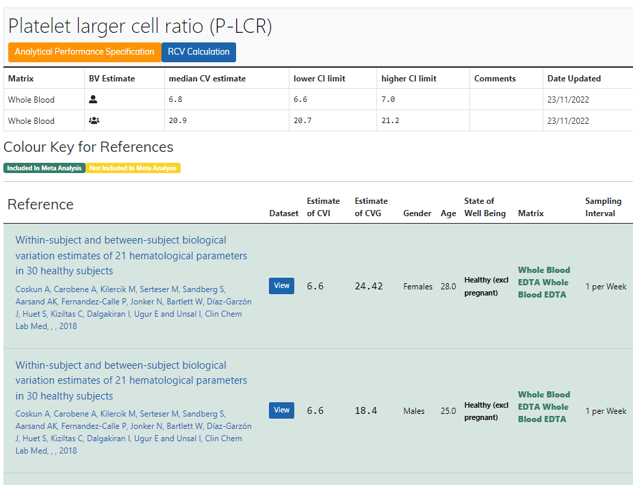
Legge inn:
6.8 | CVi
20.9 | CVg | Prosent
 | ROT av (CVi2 + CVg2) | 21.98
 | I < | 3.40
 | B < | 5.49
 | TE< | 11.10

Kopi fra EFLM database 210811 |  | EFLM Biological Variation

